Hoja5
Se tiene un promedio general de preferencia por la aplicación para aprender idiomas en la ESPE es de 65,43 con una desviación de 24,78 se toma una muestra de 40 estudiantes donde se sabe que el promedio es de 78,57 con una desviación de 4,75. Se trabaja con un alfa de 0,05 y pruebe las hipótesis
a) u = 65,43
1.- |  |  |  |  | x = | 78.57 | σ = | 24.78
 |  |  |  |  | u = | 65.43 | n = | 40


2.- α= | 0.05 | 0.475 |  | -1.645
 |  |  |  | 1.645

3.- |  |  | Z = | 3.353698826

4.- Ho se asepta si -1,645 <= Z <= 1,645
5.- Ho se rechaza, el promedio general es igual a 65,43
6.- | 0.001 | 0.1

b) u >= 65,43
1.- |  |  |  |  | x = | 78.57 | σ = | 24.78
 |  |  |  |  | u = | 65.43 | n = | 40


2.- α= | 0.05 | 0.45 |  | -1.65

3.- |  |  | Z = | 3.353698826

4.- Ho se asepta si Z >= -1,645
5.- Ho se acepta, el promedio general no es menor a 65,43

b) u <= 65,43
1.- |  |  |  |  | x = | 78.57 | σ = | 24.78
 |  |  |  |  | u = | 65.43 | n = | 40

2.- α= | 0.05 | 0.45 |  | 1.65

3.- |  |  | Z = | 3.353698826

4.- Ho se asepta si Z <= 1,645
5.- Ho se rechaza, el promedio general no es mayor a 65,43
6.- | 0.001 | 0.1

Hoja6
Se tiene un promedio general de preferencia por la aplicación para aprender idiomas en la ESPE es de 65,43 con una desviación de 24,78 se toma una muestra de 20 estudiantes donde se sabe que el promedio es de 78,57 con una desviación de 4,75. Se trabaja con un alfa de 0,10 y pruebe las hipótesis
a) u = 65,43
1.- |  |  |  |  | x = | 78.57 | s = | 4.75
 |  |  |  |  | u = | 65.43 | n = | 20


2.- α= | 0.1 | 19 |  | -1.729
 |  |  |  | 1.729

3.- |  |  | t = | 12.371340305

4.- Ho se asepta si -1,729 <= t <= 1,729
5.- Ho se acepta, el promedio general es igual a 65,43

b) u >= 65,43
1.- |  |  |  |  | x = | 78.57 | s = | 4.75
 |  |  |  |  | u = | 65.43 | n = | 20

2.- α= | 0.1 | 19 |  | -1.328

3.- |  |  | t = | 12.371340305

4.- Ho se asepta si t >= -1,328
5.- Ho se acepta, el promedio general no es menor a 65,43

b) u <= 65,43
1.- |  |  |  |  | x = | 78.57 | s = | 4.75
 |  |  |  |  | u = | 65.43 | n = | 20

2.- α= | 0.1 | 19 |  | 1.328

3.- |  |  | t = | 12.371340305

4.- Ho se asepta si t <= 1,328
5.- Ho se acepta, el promedio general no es mayor a 65,43

Hoja7
En la ESPE, se sabe que aproximadamente el 60% de los estudiantes prefieren utilizar una aplicación para aprender idiomas. Se toma una muestra aleatoria de 120 estudiantes, y se encuentra que 40 de ellos manifiestan que prefieren la aplicación.
Con un nivel de significancia de α=0,10\alpha = 0,10α=0,10, pruebe si la proporción de estudiantes que prefieren la aplicación en la muestra es diferente a la proporción general.
a) π = 65,43
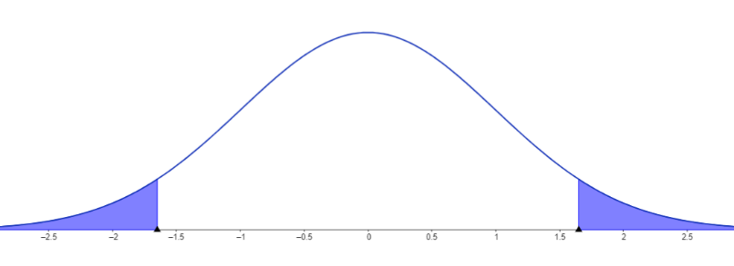
1.- |  |  |  |  | π = | 0.6 | x = | 40
 |  |  |  |  | n = | 120 | ~p = | 0.33333333333

2.- α= | 0.1 | 0.45 | -1.65
 |  |  | 1.65

3.- |  |  | Z = | -5.96284794

4.- Ho se asepta si -1,65 <= Z <= 1,65
5.- Ho se rechaza, el promedio general es igual a 60%
6.- | 0.001 | 0.1

b) π >= 65,43
1.- |  |  |  |  | π = | 0.6 | x = | 40
 |  |  |  |  | n = | 120 | ~p = | 0.33333333333

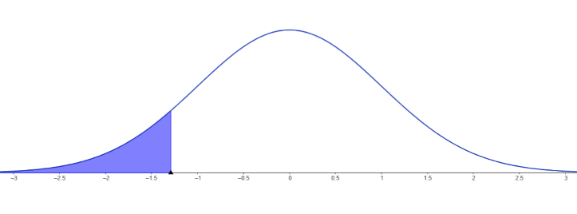
2.- α= | 0.1 | 0.4 | -1.29

3.- |  |  | Z = | -5.96284794

4.- Ho se asepta si Z >= -1,29
5.- Ho se acepta, el promedio general no es menor a 60%
6.- | 0.001 | 0.1

c) π <= 65,43
1.- |  |  |  |  | π = | 0.6 | x = | 40
 |  |  |  |  | n = | 120 | ~p = | 0.33333333333

2.- α= | 0.1 | 0.4 | 1.29


3.- |  |  | Z = | -5.96284794

4.- Ho se asepta si Z <= 1,29
5.- Ho se acepta, el promedio general no es meyor a 60%

Hoja9
La primera muestra, compuesta por sofware tiene un promedio de 86,71 y una desviacion estandar de 6,86 y un tamaño de 10. La segunda muestra, compuesta por TICs, tiene un promedio de 67,93 con una desviacion de 27,98 y un tamallo de muestra de 20. Con una alfa de 0,05 determinar la siguientes hipotesis
x1 = | 86.71 |  | s1 = | 6.86 | n1 = | 10
x2 = | 67.93 |  | s2 = | 27.98 | n2 = | 20 | Sp^2 = | 546.36657143
a) u1 = u2
1.-
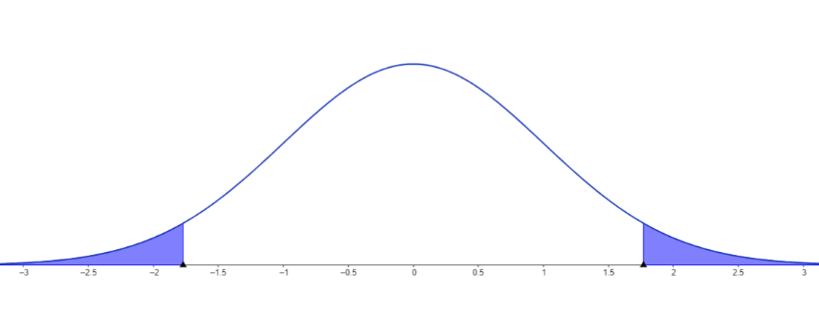

2.- | 0.01 | 28 | 2.763

3.- |  |  | t = | 2.0744735339

4.- | Ho se acepta si -2,763 <= t <= 2,763
5.- | Ho se acepta, el promedio de sofware no es diferente al de TICs

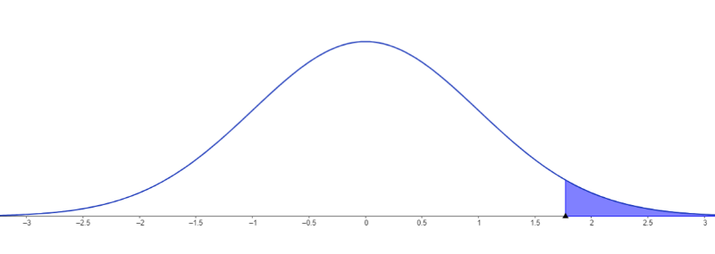
a) u1 > u2
1.-

2.- | 0.01 | 28 | 2.467

3.- |  |  | t = | 2.0744735339

4.- | Ho se acepta si z<= 2,467
5.- | Ho se acepta, el promedio de sofware no es mayor al de TICs

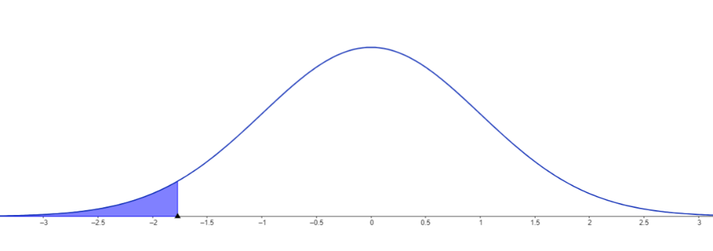
a) u1 < u2
1.-

2.- | 0.01 | 28 | -2.467

3.- |  |  | t = | 2.0744735339

4.- | Ho se acepta si z>= 2,467
5.- | Ho se acepta, el promedio de sofware no es menor al de TICs

